关系图
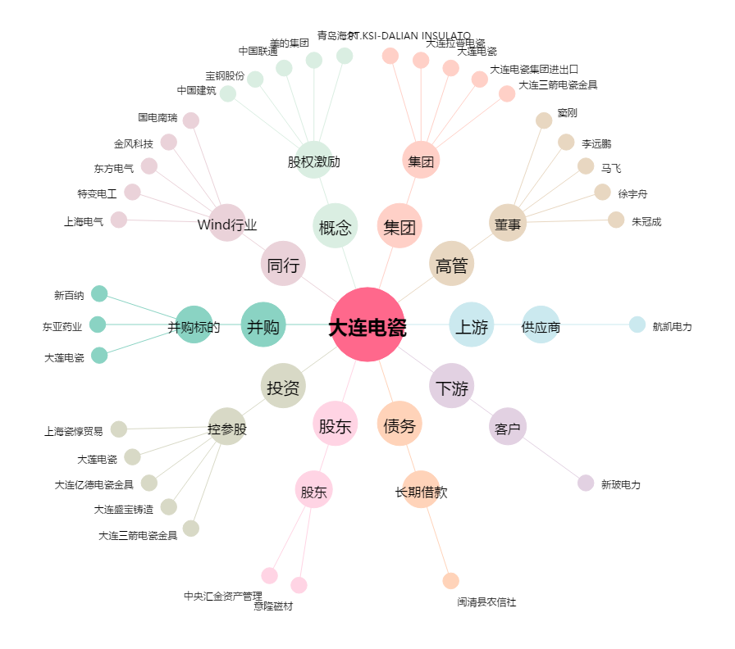
大连电瓷[002606.SZ] - 关系概览图

